NVI
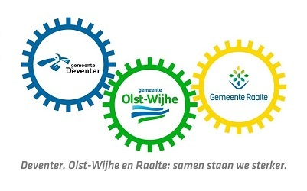
 |  | Bedrijf:
 |  | Naam:
 |  | Directnummer:
 |  | Emailadres:

Nr | Document - Pagina | Betreft | Vraag | Antwoord
1
2
3
4
5
6
7
8
9
10
11
12
13
14
15
16

